Sheet1
Question | Answer
 |  | Hadoop | Hbase
怎么样加快Hive的执行速度 |  | Hive | Spring
编写Hive HQL的时候我们可以做什么 |  | Spark | Kafka
Hive怎么将HQL转换为MR作业 |  | Flink | Zookeeper
Hive会采用什么样的优化方式 |  | 通用
Spark的并行度怎么设置（还有Hadoop的） | 并行度:各个stage的task的数量。 1#task数量，至少设置成与spark Application 的总cpu core 数量相同 官方推荐，task数量，设置成spark Application 总cpu core数量的2~3倍 ，比如150个cpu core ，基本设置 task数量为 300~ 500. 2#spark.defalut.parallelism，在shuffle的过程才会起作用 3#如果读取的数据在HDFS上，增加block数 4#RDD.repartition，给RDD重新设置partition的数量 5#spark.sql.shuffle.partitions,shuffle过程中的分区数量
数据倾斜怎么处理（Hadoop） | 1. 增加reduce的jvm内存 2. 增加reduce个数 3. 自定义partitioner 4. 针对数据倾斜的优化，如pig 的skewed join 5. reduce sort merge排序算法的讨论 6. 正在实现中的hive skewed join. 7. pipeline，join和group同时的时候。 8. distinct 9. index 尤其是bitmap index
hdfs小文件多怎么处理 | Hadoop自带方案：Hadoop Archive：打包成HAR文件， Sequence file CombineFileInputFormat
Hadoop数据块一般设置成多大
机器学习算法 | 1#回归 2#决策树 3#基于核的算法：向量机（SVM） 4#基于实例的算法：最近邻（KNN） 5#贝叶斯 6#聚类 7#降维算法：主成份分析，偏最小二乘回归
SparkSQL和Hive on Spark的比较 | http://blog.csdn.net/yeruby/article/details/51448188
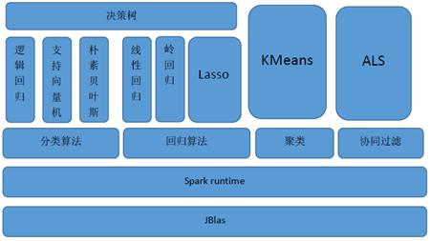
Spark MLLib支持的算法 | 分类、回归、聚类、协同过滤
Spark集群模式运行原理
有序的Map，无序的List | LinkedMashMap，LinkedList
Spark写入ES和Hbase
Thread
不加锁的同步机制
Java读取文件前三行 | BufferedReader br = new BufferedReader(new FileReader("d:/test.txt")); for(int i=0 ; i<3;i++){br.readLine();}
Jquery选择器都有哪些
SpringBOOT和Spring的关系
DB2分页的代码 | fetch first 10 rows only
SpringMVC原理 | http://blog.csdn.net/jianyuerensheng/article/details/51258942
Spark Streaming的receiver
Kafka下的生产消费者模式与订阅发布模式的实现和区别
Hbase二级索引（ES怎么做）
Hbase原理
Zookeeper在Hbase中的作用
查询语句运行的流程
Zookeeper的选举机制
Kafka触发consumer rebalance
Kafka消息回滚怎么做（同步异步） 也就是说：Kafka消息保证生产的信息不丢失和重复消费问题
Storm的topo要kill掉重新submit才能继续消费kafka，怎么解决？ | 1.Bolts任务卡住了，尽量让每个Bolts任务处理简单的逻辑。 2.卡在Ack，关掉Ack
Hive快捷查询：不启用Mapreduce job启用Fetch task的三种方法

